Anleitung
Anleitung Zeiterfassung
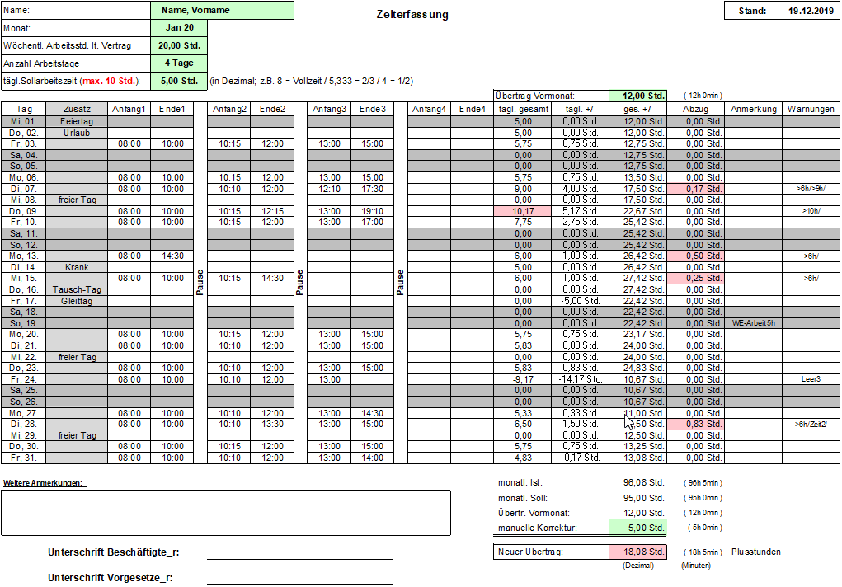
1)
9)
1)

2)
3)
4)
5)
6)

4)
 | freier Tag

2)
 | freier Tag

 | Tausch-Tag
7)
8)

1) Persönliche Angaben
Bei den persönlichen Angaben ist nur der Name, die vertragliche wöchentliche Arbeitszeit und die Anzahl der Arbeitstage pro Woche einzutragen.
Diese werden automatisch in die anderen Tabellenblätter übernommen, können aber jederzeit dort manuell angepasst werden.
Im Tabellenblatt "01" (Januar) muss einmalig noch der "Übertrag Vormonat" (also der Wert "Neuer Übertrag" von Dezember des Vorjahres) manuell eingetragen werden.

2) Sondertage
In der Spalte "Zusatz" kann, bei Bedarf, aus einer Dropdown-Liste "Arbeitsbefr. / freier Tag / Gleittag / Krank / Urlaub / Sonderregelg. / Tausch-Tag" ausgewählt werden.
Wird eine dieser Optionen ausgewählt (Ausnahme: Sonderregelg.) werden keine Arbeitszeitangaben berücksichtigt.
Wurde dennoch z.B. an einem dieser Tage gearbeitet, kann dies in Spalte "Anmerkungen" notiert und die Arbeitszeit unter "Manuelle Korrektur" eingetragen werden.
"Arbeitsbefreiung" wird im Fall einer Freistellung von der Arbeit unter Fortzahlung des Entgeltes verwendet (z.B. Pflege Angehörige, krankes Kind, etc.)
"Freier Tag" wird verwendet, wenn keine 5-Tage-Woche besteht, also regelmäßig ein oder mehrere freie Arbeitstage pro Woche festgelegt wurden.
"Tausch-Tag" wird statt "freier Tag" verwendet, wenn der eigentlich festgelegte "freie Tag" verschoben, also getauscht wurde.
Unter "Sonderregelg." fallen reduzierte Arbeitstage, die jedoch komplett angerechnet werden, z.B. früher gehen wegen Erkrankung,
Besuch von TU-Veranstaltungen (z.B. Meet & Move, etc.).
Wurde eine Kategorie ausgewählt und soll doch nicht verwendet werden, kann sie durch die Entfernen-Taste einfach wieder gelöscht werden.

3) Arbeitszeitangaben
In diesem Bereich sind jeweils Anfang und Ende der einzelnen Arbeitsblöcke (im Uhrzeit-Format) aufeinanderfolgend einzugeben.
Die Pausen(zeiten) ergeben sich automatisch aus dem Zeitabstand zwischen den einzelnen Arbeitsblöcken (Spalte "Pause").

4) Berechnungen
- In der Spalte "tägl. gesamt" wird die geleistete Arbeitszeit des jeweiligen Tages an Hand der ausgefüllten Arbeitsblöcke abzüglich evtl. Angaben in Spalte "Abzug" errechnet.
Im Fall von "Arbeitsbefr. / Feiertag / Krank / Sonderregelung / Urlaub" wird automatisch die tägliche Sollarbeitszeit hinterlegt.
- In der Spalte "tägl. +/-" wird die Differenz zwischen geleisteter Arbeitszeit und täglicher Sollarbeitszeit dargestellt.
- In der Spalte "ges. +/-" werden die Plus-/Minusstunden addiert.
- In der Spalte "Abzug" wird bei nicht ausreichend genommenen Pausen nach 6 Std.(mind. 30 min) bzw. 9 Std. (mind. 45 min) ein entsprechender Abzug ermittelt.

5) Anmerkungen
In dieser Spalte wird der Hinweis auf "Mobiles Arbeiten" eingegeben oder es besteht die Möglichkeit weitere persönliche Anmerkungen zu ergänzen.
Anmerkung: Bitte nur Stichpunkte verwenden (der Text wird automatisch an die Zellgröße angepasst).
Größere / Längere Anmerkungen sind im Textfeld "Weitere Anmerkungen" unterhalb der Tabelle möglich.

6) Warn-Meldungen
In der Spalte Warnungen können bis zu 4 Arten von Warn-Meldungen angezeigt werden.
- >6h: Diese Warnung erscheint, wenn nach insgesamt 6 Stunden die Arbeit nicht durch eine oder mehrere Pausen von mindestens 30 Minuten unterbrochen wurde.
- >9h: Diese Warnung erscheint, wenn nach insgesamt 9 Stunden die Arbeit nicht durch eine oder mehrere Pausen von mindestens 45 Minuten unterbrochen wurde.
- <12h: Diese Warnung erscheint, wenn zwischen Arbeitsende des Vortages und Arbeitsbeginn des aktuellen Tages weniger als 12 Stunden liegen
- >10h: Diese Warnung erscheint, wenn die tägliche Arbeitszeit von 10 Stunden überschritten wurde.
Außerdem wird dann das entsprechende Feld "tägl. gesamt" rot markiert
- Zeit1-4: Diese Warnung erscheint bei fehlerhaften Eingaben in den jeweiligen Arbeitsblöcken 1-4 (nachfolgende Uhrzeit ist kleiner als die vorausgehende Uhrzeit).
- Leer1-4: Diese Warnung erscheint, wenn in dem jeweiligen Arbeitsblock 1-4 eine Zeitangabe fehlt.
Diese Warnungen sind nur Hinweise. Es werden keine Korrekturen vorgenommen (z.B. werden fehlende Pausenzeiten nicht automatisch abgezogen).

7) Weitere Anmerkungen
Hier besteht die Möglichkeit zu detaillierteren Anmerkungen, z.B. Tauschtag erforderlich, da Teilnahme an einem Workshop am freien Tag

8) Monats-Berechnung
Diese Angaben werden als Dezimalzahlen dargestellt. Die nachfolgenden Zellen zeigen auch die Angaben als als "h min".
Die Summe der täglichen Arbeitszeiten "monatl. IST" wird gegen das "monatliche Soll", den "Übertrag Vormonat" und ggf. die "manuelle Korrektur" abgeglichen.
Der daraus entstehende "Neue Übertrag" wird automatisch in das nächste Tabellenblatt / den nächsten Monat eingetragen.
Dieser Übertrag muss nur im Fall von Dez. zu Jan. manuell vorgenommen werden.

9) Unterjähriger Eintritt
Bei unterjährigem Eintritt kann jetzt der Übertrag vom Vormonat (ab Tabelle Februar) auf Null gesetzt werden, wenn im Feld "Beginn unterjährig" die Option "Ja" ausgewählt wird.
Fällt der Beginn nicht auf den ersten eines Monats, ist für die Arbeitstage vor dem Eintritt "freier Tag" in der Spalte "Zusatz" einzutragen.

Weitere Warnungen / Meldungen
- Warnung bei zu vielen Plus-/Minusstunden (Feld wird rot markiert)
- Warnung bei falscher Eingabe in Spalte Zusatz (Angaben nur aus Dropdown-Liste)
- Meldung bei falscher Eingabe bei den Arbeitszeitblöcken (kein Uhrzeit-Format, außerhalb 6:00 bis 22:00 Uhr)
- Meldung bei falscher Eingabe bei der wöchentlichen Arbeitszeit (außerhalb 1 bis 41 Stunden) und Anzahl der Arbeitstage (außerhalb 1 bis 5 Tage)
- Warnung bei mehr als 10 Std. täglicher Sollarbeitszeit (Feld wird rot markiert)

Besonderheit
- Wenn der "freie Tag" auf einen Feiertag fällt und dieser nicht in der Sollarbeitszeit berücksichtigt werden soll/darf, kann er durch Auswahl von "freier Tag" in Spalte "Zusatz"
überschrieben werden. In diesem Fall wird keine tägl. Sollarbeitszeit in Spalte "tägl.gesamt" berücksichtigt.

Bei Fragen zum Zeiterfassungsblatt oder zur Regelung über die Arbeitszeitflexibilisierung und Mobile Arbeit an der TU Darmstadt
wenden Sie sich bitte an Ihre_n Vorgesetzte_n.
 |  | Stand: | 2022-11-01

